상품제안서
레빗 윈디 휴대용선풍기 2000mAh | 상품코드: F21805

 |  |  |  |  |  |  | 02-412-0044 | www.easy1.co.kr
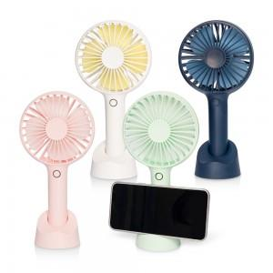

【상세/제작정보】 | 뜨거운 여름 필수 아이템

【인쇄/포장옵션】 | 풀칼라 / 포장지포장

【공급단가】 | 수량 | 100~ | 300~ | 500~ | 1,000~ | 3,000~
*VAT별도 | 단가 | 9,090원 | 8,940원 | 8,720원 | 8,500원 | 8,360원

【상품 URL】 | http://www.easy1.co.kr/src/goods_detail.php?gdno=21805

